Sheet9
报价单
序号 | 名称 | 图片 | 单位 | 数量 | 单价 | 总价
1 | 中频治疗仪 |  | 个 | 2 | 3500 | 7000
2 | 全自动净烟艾灸床 | 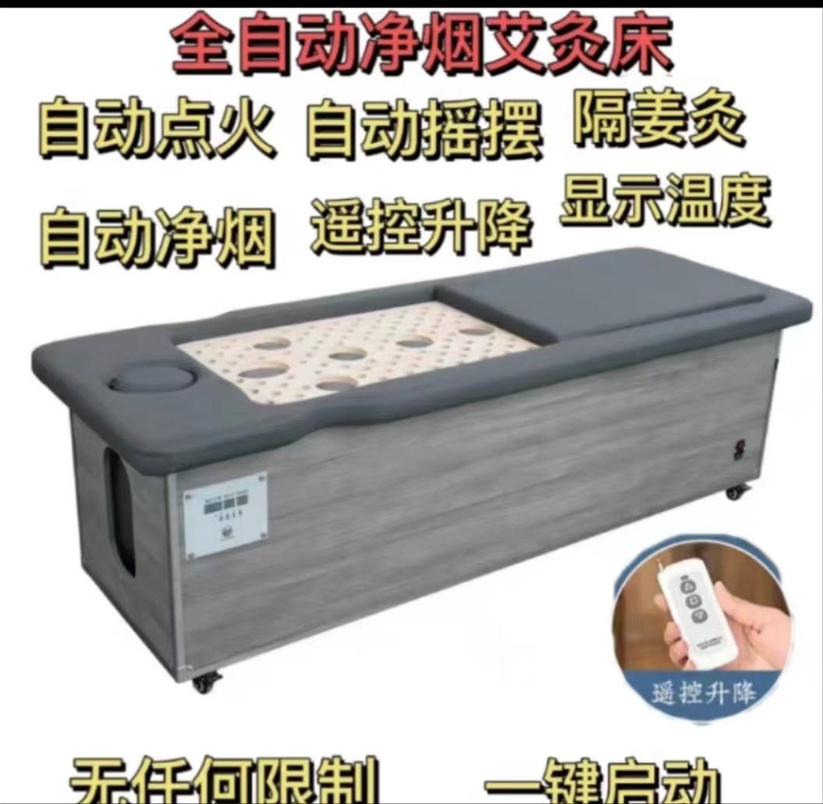 | 个 | 2 | 7800 | 15600
3 | 电子针疗仪 | 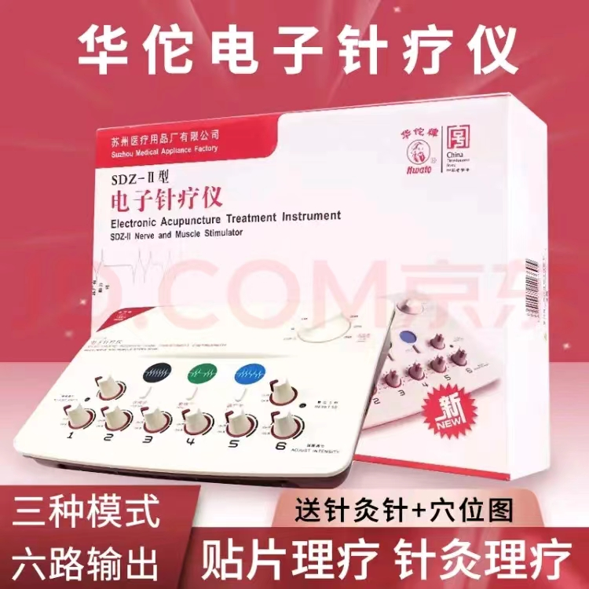 | 个 | 4 | 931 | 3724
4 | 无烟艾灸座椅 艾灸椅子熏蒸仪器 | 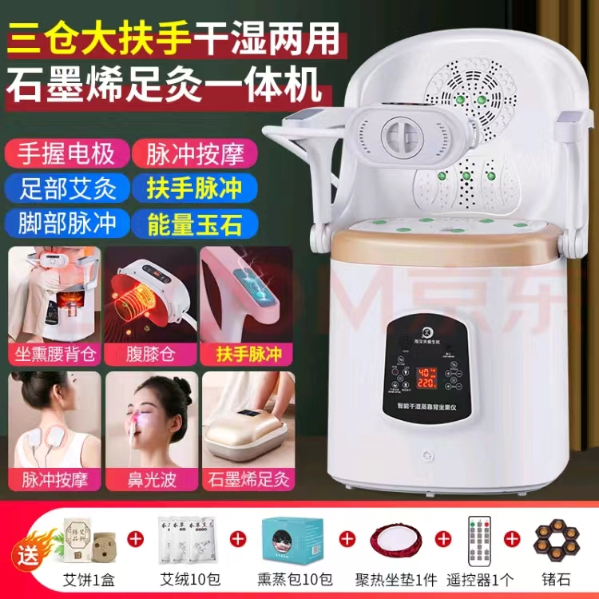 | 个 | 4 | 918 | 3672
5 | 艾熏光谱仪 |  | 个 | 4 | 638.5 | 2554
6 | 按摩椅 |  | 个 | 3 | 9850 | 29550
7 | 辅助不行训练器 |  | 个 | 2 | 1100 | 2200
8 | 全自动足疗机 |  | 个 | 4 | 3300 | 13200
9 | 全身多功能按摩器 |  | 个 | 2 | 3900 | 7800
10 | 按摩床 |  | 个 | 6 | 1850 | 11100
11 | 电磁波烤电灯 |  | 个 | 3 | 1200 | 3600
合计： |  |  |  |  |  | 100000

